penghapusan asset
PENGAJUAN PENGHAPUSAN ASSET LPB

No. | No Register | Lokasi | Th Pembelian | Doc. Pembelian | Nama Barang | Merk | Nama Asset ( uk Font Besar ) | Qty | Harga Pembelian | Rusak tidak bisa diperbaiki | CATATAN | FOTO

1 | 001 | LPB Pama Bessai Berinta | 2015 | 002/BKU/XI/2015 | Pompa air | SHIMIZU PS 135 | Pompa air_SHIMIZU PS 135 | 1 | 575,000 | v | Pompa air shimizu rusak tidak bisa diperbaiki dikarenakan kerusakan yang parah . Biaya untuk memperbaiki sama dengan harga biaya pembelian pompa baru | 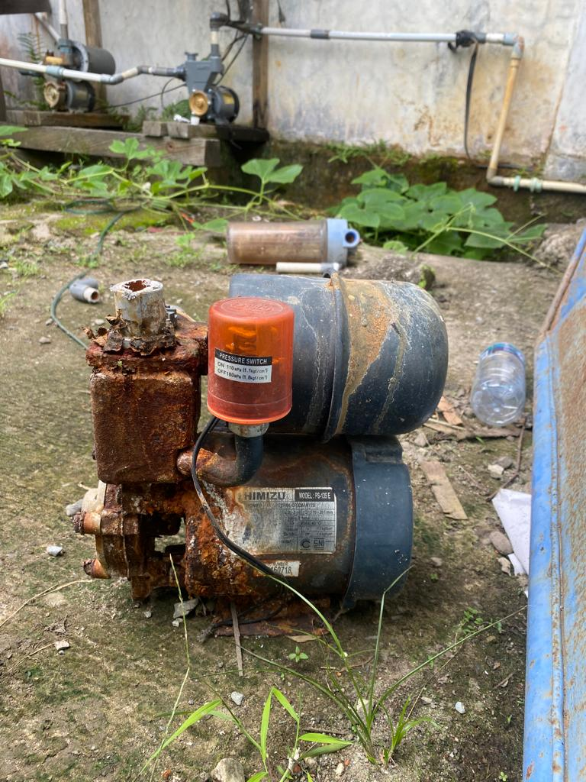

 |  |  |  |  |  | TOTAL |  | 1 | 575,000

 |  |  |  |  |  |  | Bontang, tgl 06 April 2023
 |  | Menyetujui, |  |  |  |  | Diajukan oleh,

 |  | (Jika Ada ) |  | (Yeyen Hermawati) |  |  | (xxxxxxxxxxxxxx) |  | (xxxxxxxxxxxxxxxx)
 |  | PIC PT Pama Persada Nusantara |  | Dept Head FA& GA |  |  | Koordinator LPB |  | Admin

Note : Setelah mendapat persetujuan, asset dimusnahkan dan dikeluarkan dari kantor LPB , agar kantor rapi dan bersih

